Накладная-№3
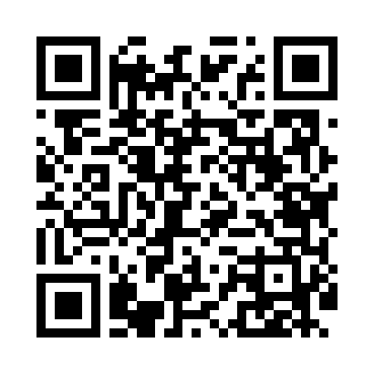
Номер товарно-транспортной накладной: |  |  | Торговый представитель: Karimov Amirjon
Поставщик: Toshkent falcon fly 2 |  |  | Телефон торгового представителя: +
Дата отгрузки: 10.12.2025 |  |  | Контрагент: """" Klient
Дата консигнации: |  |  | Адрес:
Доставщик: |  |  | Телефон:
Телефон доставщика:
Время заказа: 10.12.2025 09:55:30
№ | Штрих-код | Название товаров (работ,услуг) | Количество | Количество в кейсе | Цена | Сумма
 |  |  | 6 |  |  | 14.9
1 | 6915120140625 | Складная пластиковая корзина для белья DB-140 -62 | 1 | 1 шт. | 2 | 2
2 | 6805019698750 | Коврик для ванны, 40×70 см, DB-98-75 | 1 | 1 шт. | 3.10 | 3.10
3 | 6920240023857 | Коврики напольные для ванной комнаты 58*88 XP -23-85 | 1 | 1 шт. | 3 | 3
4 | 6937202506303 | Пластмассовая разделочная доска K-2022W, 35×2 5 см, GB-29-30 | 1 | 1 шт. | 2 | 2
5 | 6937202506020 | Разделочная доска пластмассовая AA43A-M GB-29 -2 | 1 | 1 шт. | 1.70 | 1.70
6 | None | Набор столовых приборов из коррозионостой ста ли (ложка,вилка,нож) DB-92-30 | 1 | 1 шт. | 3.10 | 3.10
Итого: 14.9$|->UZS: 186,250.00

